상품제안서
하리보 캔들 스몰자 선물세트 3P | 상품코드: S40746

 |  |  |  |  |  |  | 02-713-8555 | www.synergygift.co.kr
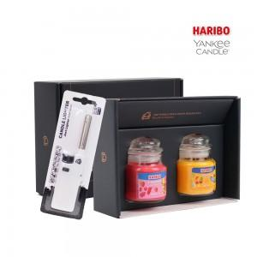 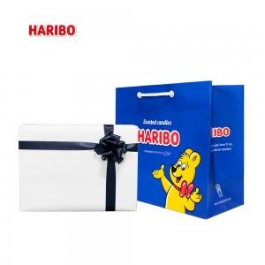 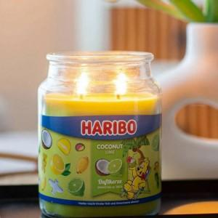

【상세/제작정보】 | 인쇄정책 : 인쇄불가 / 스티커가능(100세트 이상 무료)<br>최소공급수량 : 20세트<br>포장정책 : 일반:800원/리본:2,500원/쇼핑백:600원<br>구성품 : 본품, 종이케이스<br>박스당 배송비 : 4,000원(vat별도)<br>인입수량 : 1박스당_20EA

【인쇄/포장옵션】 | 스티커 / 포장지포장

【공급단가】 | 수량 | 20~ | 50~ | 100~ | 300~ | 500~
*VAT별도 | 단가 | 16,380원 | 16,000원 | 15,490원 | 14,990원 | 14,490원

【상품 URL】 | https://www.synergygift.co.kr:443/src/goods_detail.php?gdno=40746

